(1)レイアウト
システム名 |  | Gips実践演習 | 画面設計書 |  |  | 作成者 | 承認者
サブシステム名 |  | 模擬試験Webアプリ | 3.画面 (1)レイアウト |  |  | 作成日 | 承認日

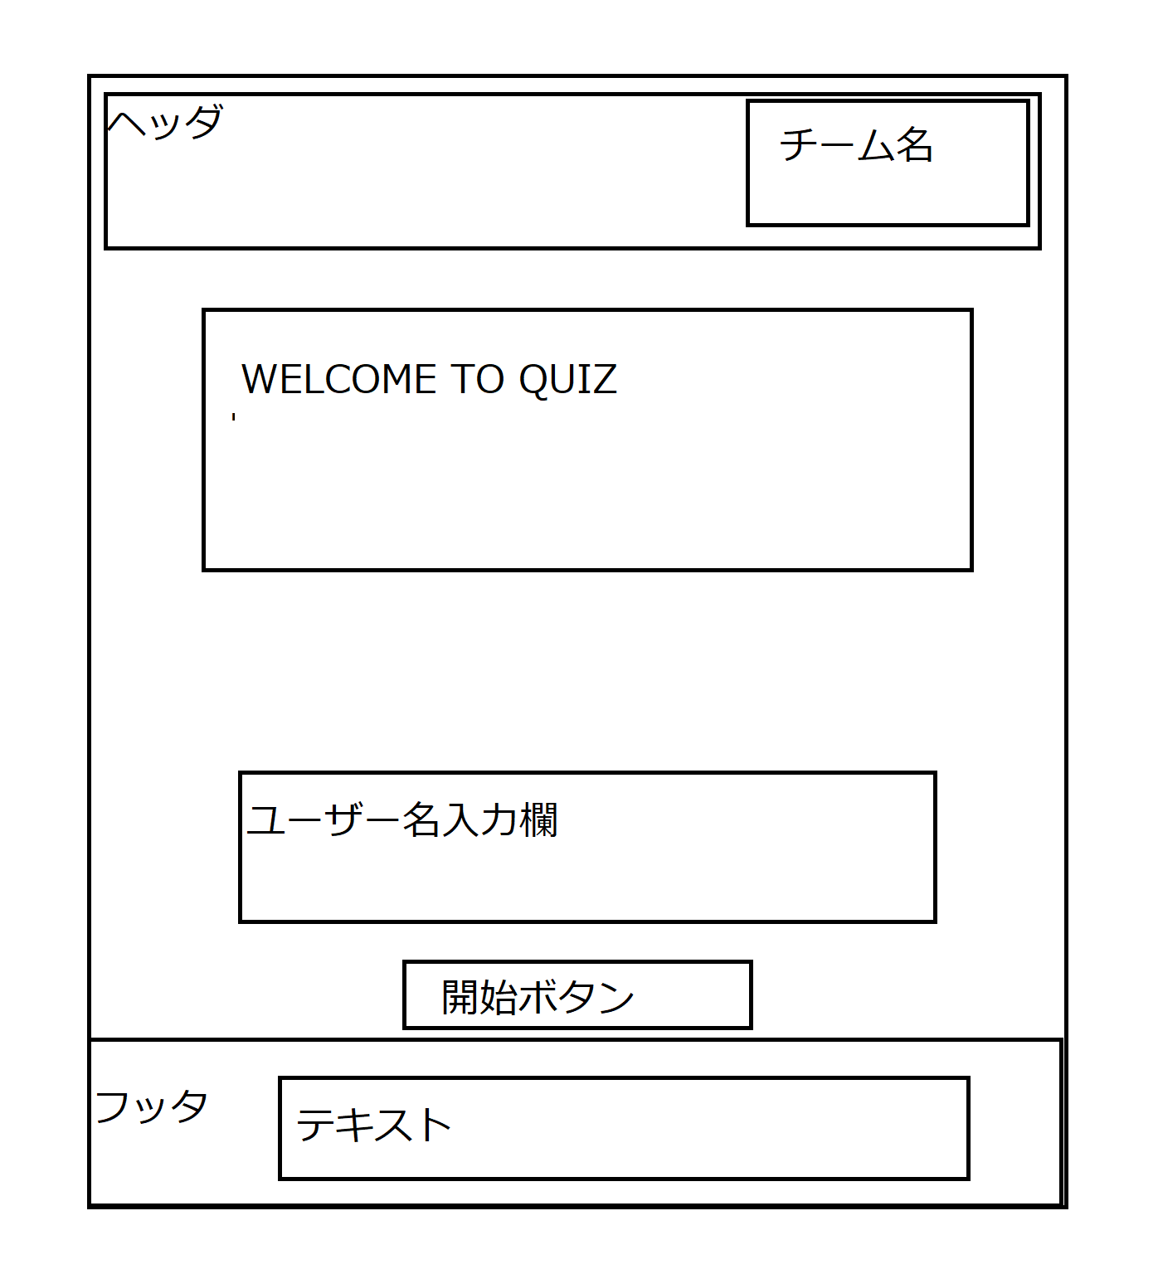
項番 | 画面名 |  |  | 画面ID | 概要説明
1 | ログイン画面 |  |  | login | ログイン画面

